Resumen
Centro de Operaciones de Emergencia Sectorial del Ministerio de Transportes y Comunicaciones Oficina de Defensa Nacional y Gestión del Riesgo de Desastres - Secretaría General
Reporte de Emergencias
 | Fecha | 20/02/2026
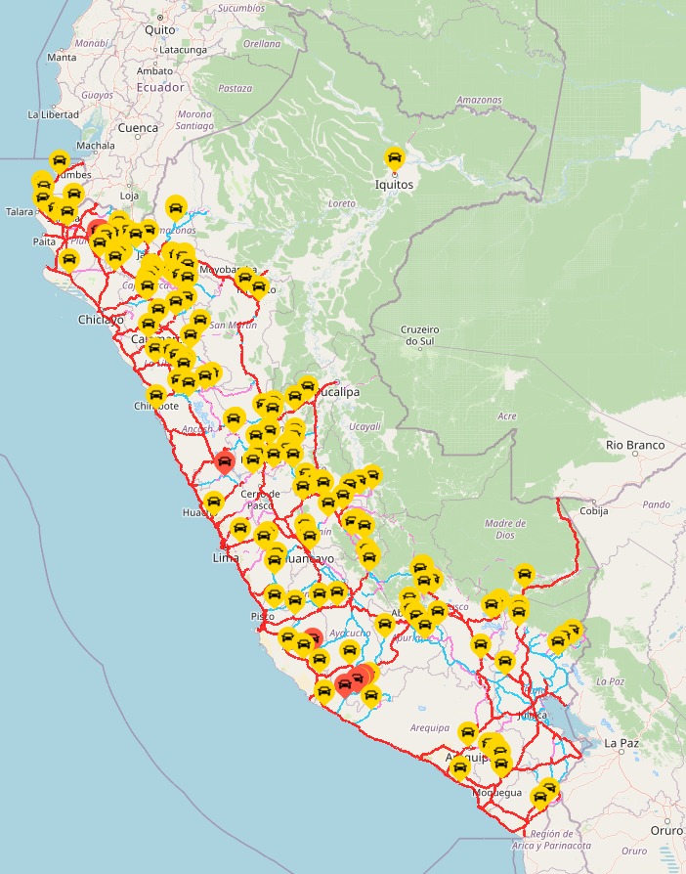
 |  |  | Estado de infraestructura
 |  |  | Estado / Infraestructura | Interrumpido / Cerrado | Restringido / Parcial | TOTAL
 |  |  | Vías terrestres | 12 | 172 | 184
 |  |  | Vías férreas | 2 | 1 | 3
 |  |  | Puertos | 2 | 0 | 2
 |  |  | Aeropuertos | 1 | 0 | 1
 |  |  | Comunicaciones | 4 | 0 | 4
 |  |  | TOTAL | 21 | 173 | 194

 |  |  | Estado de tránsito de vías |  |  |  |  |  | Vías afectadas (Metros)
 |  |  | Departamentos | Fenómenos naturales |  | Actividad humana |  | TOTAL | Fenómenos naturales |  |  | TOTAL
 |  |  |  | Interrumpido | Restringido | Interrumpido | Restringido |  | Departamentos | Interrumpido | Restringido
 |  |  | Amazonas | 0 | 13 | 0 | 1 | 14 | Amazonas | 0 | 910 | 910
 |  |  | Áncash | 0 | 7 | 0 | 0 | 7 | Áncash | 0 | 747 | 747
 |  |  | Apurímac | 0 | 8 | 0 | 0 | 8 | Apurímac | 0 | 750 | 750
 |  |  | Arequipa | 1 | 4 | 0 | 2 | 7 | Arequipa | 120 | 220 | 340
 |  |  | Ayacucho | 7 | 6 | 0 | 0 | 13 | Ayacucho | 1070 | 120 | 1190
 |  |  | Cajamarca | 0 | 16 | 0 | 0 | 16 | Cajamarca | 0 | 475 | 475
 |  |  | Cusco | 0 | 12 | 0 | 0 | 12 | Cusco | 0 | 1435 | 1435
 |  |  | Huancavelica | 0 | 1 | 0 | 0 | 1 | Huancavelica | 0 | 0 | 0
 |  |  | Huánuco | 0 | 15 | 0 | 0 | 15 | Huánuco | 0 | 1315 | 1315
 |  |  | Ica | 0 | 6 | 0 | 0 | 6 | Ica | 0 | 210 | 210
 |  |  | Junín | 0 | 17 | 0 | 0 | 17 | Junín | 0 | 511 | 511
 |  |  | La Libertad | 0 | 7 | 0 | 1 | 8 | La Libertad | 0 | 230 | 230
 |  |  | Lambayeque | 0 | 1 | 0 | 0 | 1 | Lambayeque | 0 | 20 | 20
 |  |  | Lima | 1 | 6 | 0 | 0 | 7 | Lima | 0 | 525 | 525
 |  |  | Loreto | 0 | 0 | 0 | 1 | 1 | Loreto | 0 | 0 | 0
 |  |  | Madre de Dios | 0 | 1 | 0 | 0 | 1 | Madre de Dios | 0 | 30 | 30
 |  |  | Moquegua | 0 | 8 | 0 | 0 | 8 | Moquegua | 0 | 263 | 263
 |  |  | Pasco | 0 | 6 | 0 | 0 | 6 | Pasco | 0 | 1140 | 1140
 |  |  | Piura | 3 | 15 | 0 | 2 | 20 | Piura | 0 | 1320 | 1320
 |  |  | Puno | 0 | 6 | 0 | 0 | 6 | Puno | 0 | 830 | 830
 |  |  | San Martín | 0 | 2 | 0 | 0 | 2 | San Martín | 0 | 290 | 290
 |  |  | Tacna | 0 | 2 | 0 | 0 | 2 | Tacna | 0 | 200 | 200
 |  |  | Tumbes | 0 | 1 | 0 | 0 | 1 | Tumbes | 0 | 0 | 0
 |  |  | Ucayali | 0 | 5 | 0 | 0 | 5 | Ucayali | 0 | 805 | 805
 |  |  | TOTAL | 12 | 165 | 0 | 7 | 184 | TOTAL | 1190 | 12346 | 13536

Afectación de vías en metros
 |  |  |  |  |  |  |  |  | Afectación a puentes
 |  |  |  |  |  |  |  |  | Dpto | Puente | Ruta | Fecha
 |  |  |  |  |  |  |  |  | Áncash | Coishco | PE-1N | 11.02.26
 |  |  |  |  |  |  |  |  | Ucayali | Previsto | PE-5N | 05.02.26
 |  |  |  |  |  |  |  |  | Ucayali | Aguaytía | PE-5N | 05.02.26
 |  |  |  |  |  |  |  |  | Ucayali | San Alejandro | PE-5N | 04.02.26
 |  |  |  |  |  |  |  |  | Huánuco | Pendencia | PE-5N | 02.02.26
 |  |  |  |  |  |  |  |  | Cajamarca | Perico | PE-5N | 19.01.26
 |  |  |  |  |  |  |  |  | Junín | Mariposa | PE-24A | 16.01.26
 |  |  |  |  |  |  |  |  | Junín | Sapallanga | PE-3SC | 15.01.26
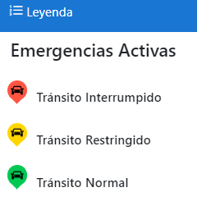
 |  |  |  |  |  |  |  |  | Cusco | Mancomunidad | PE-28B | 06.01.26
 |  |  |  |  |  |  |  |  | Cusco | Salaspampa | PE-28B | 06.01.26
 |  |  |  |  |  |  |  |  | Cusco | Huaynapata | PE-28B | 06.01.26
 |  |  |  |  |  |  |  |  | Cusco | Pacpachayoc | PE-28B | 06.01.26
 |  |  |  |  |  |  |  |  | Huánuco | Puente Corpac | PE-14A | 31.12.25
 |  |  |  |  |  |  |  |  | Huánuco | Ashcay Km 35+617 - Km 35+632 | PE-3NH | 13.12.25
 |  |  |  |  |  |  |  |  | Huánuco | Cashcapampa Km 43+100 - Km 43+115 | PE-3NH | 13.12.25
 |  |  |  |  |  |  |  |  | Huánuco | Cashcapampa Km 40+736 - Km 40+751 | PE-3NH | 13.12.25
 |  |  |  |  |  |  |  |  | Huánuco | Ashcay Km 36+111 - Km 36+126 | PE-3NH | 13.12.25
 |  |  |  |  |  |  |  |  | Huánuco | Ashcay Km 35+817 - Km 35+832 | PE-3NH | 13.12.25
 |  |  |  |  |  |  |  |  | Puno | Tucusita | PE-3SG | 05.12.25
 |  |  |  |  |  |  |  |  | Piura | Débora | PE-1N | 24.11.25
 |  |  |  |  |  |  |  |  | Loreto | Nanay | PE-5NI | 07.11.25
 |  |  |  |  |  |  |  |  | San Martín | Colombia | PE-5N | 07.11.25
 |  |  |  |  |  |  |  |  | La Libertad | Llahuis | PE-3N | 21.10.25 | .
 |  |  |  |  |  |  |  |  | La Libertad | Los Chiclayos | PE-3N | 21.10.25
 | https://saecoe.mtc.gob.pe/visor |  |  |  |  |  |  |  | Junín | Puerto Villa | PE-28C | 22.09.25
 |  |  |  |  |  |  |  |  | La Libertad | Casmiche | PE-10A | 15.03.19

Aviación
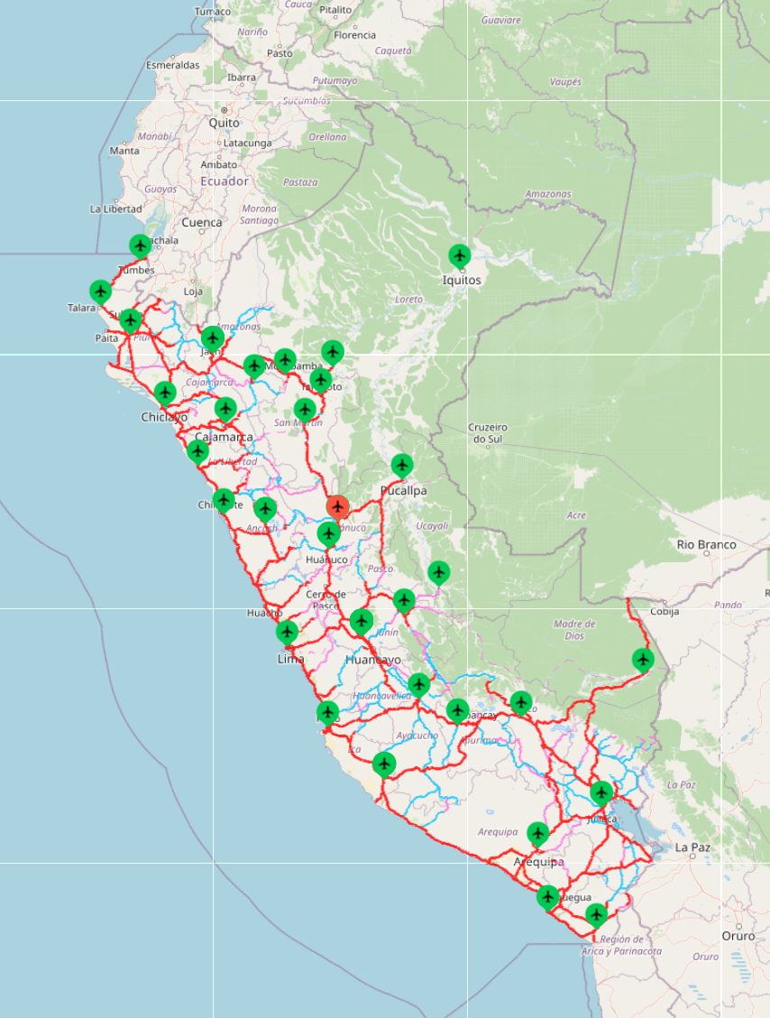
 |  |  | Centro de Operaciones de Emergencia Sectorial del Ministerio de Transportes y Comunicaciones Oficina de Defensa Nacional y Gestión del Riesgo de Desastres - Secretaría General
 |  | Reporte de Emergencias de Aviación
 | Fecha | 20/02/2026

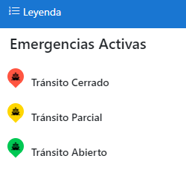

N° | CÓDIGO | UBICACIÓN | Fecha | AFECTACIÓN | EVENTO - OCURRENCIA | ESTADO | FUENTE
1 | AEROPUERTO-0038 | Huánuco Aeropuerto de Tingo María | 25/09/2025 | Pista de aterrizaje | Servicio Aéreo Debido a trabajos de mantenimiento en la pista de aterrizaje, se afectó los servicios de operatividad. 20.02.26 CORPAC informa que las operaciones están cerradas por trabajos de asfaltado de la pista de aterrizaje, según NOTAM C-4634/25 desde 12/12/2025 hasta el 12/03/2026. | CERRADO | CORPAC Comunicación vía correo: Operador COE Correo: coe-callao@corpac.gob.pe

Puertos
Centro de Operaciones de Emergencia Sectorial del Ministerio de Transportes y Comunicaciones Oficina de Defensa Nacional y Gestión del Riesgo de Desastres - Secretaría General
Reporte de Emergencias de Puertos
 | Fecha | 20/02/2026
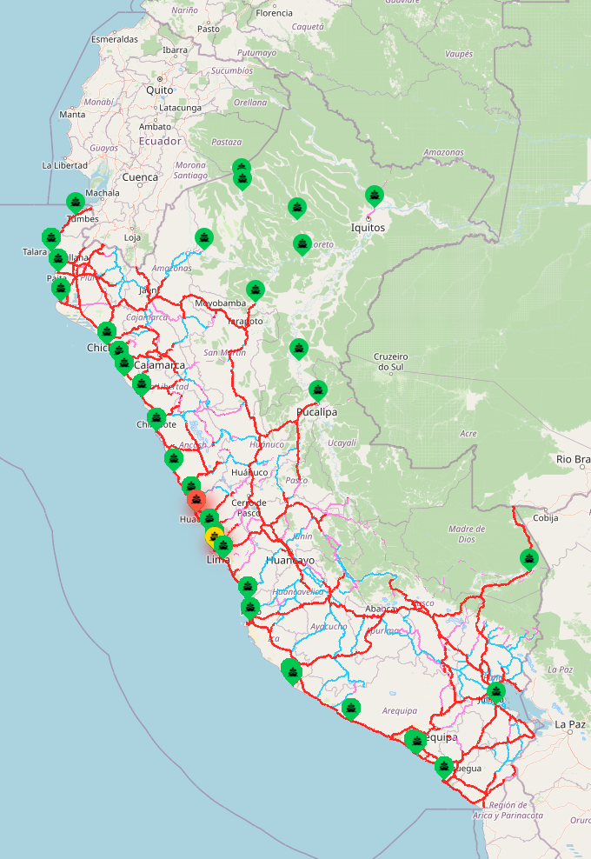

N | CÓDIGO | FECHA DEL EVENTO | UBICACIÓN | AFECTACIÓN | EVENTO - OCURRENCIA | ESTADO | FUENTE
2 | PUERTO - 00763 | 2026-02-19 | Callao | Terminales Zona Centro | Oleaje anómalo. A las 11:30 horas, se cierra totalmente el puerto para toda actividad. 20.02.26 Terminales con cierre parcial: Muelle de Capitanes, Transportadora Callao, APM Terminals, DP World, Marina Club Callao. | PARCIAL | APN: Enlace: https://eredenaves.apn.gob.pe/apn/inforedenaves.jsp
1 | PUERTO - 00800 | 2026-02-19 | Lima | Puerto de Huacho | Oleaje anómalo. A las 11:30 horas, se cierra totalmente el puerto para toda actividad. 20.02.26 Terminales con cierre parcial: TP Huacho. | PARCIAL | APN: Enlace: https://eredenaves.apn.gob.pe/apn/inforedenaves.jsp

Vías Férreas
 |  | Centro de Operaciones de Emergencia Sectorial del Ministerio de Transportes y Comunicaciones. Oficina de Defensa Nacional y Gestión del Riesgo de Desastres - Secretaría General
 |  |  |  | Reporte de Emergencias de Vías Férreas
 | Fecha | 20/02/2026
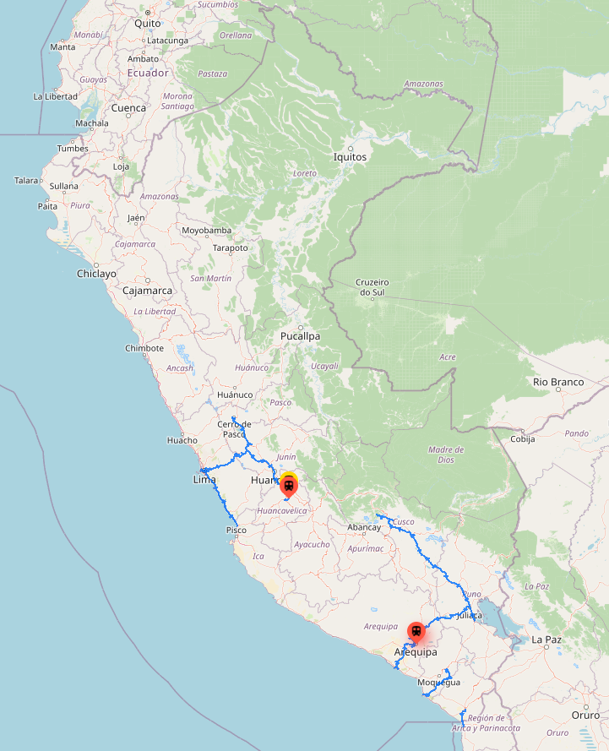

Nro. | VER MAPA | FECHA DEL EVENTO | DEPARTAMENTO PROVINCIA / DISTRITO | AFECTACIÓN | ESTADO | EVENTO - OCURRENCIA | FUENTE | VER FOTO / VIDEO | LATITUD | LONGITUD
3 | FERREO-0017 | 2026-02-19 | Arequipa Arequipa / Arequipa | Red Vial Ferrocarril del Sur, Tramo: Yura - Arequipa, Sector: Tahuaycani Km 2+300 | TRÁNSITO INTERRUMPIDO | Precipitaciones pluviales - Huaico Debido a las intensas lluvias registradas en horas de la tarde en Arequipa, se ha producido la acumulación de lodo y piedras sobre la vía férrea, afectando totalmente la vía donde se encuentra el taller de mantenimiento de locomotoras denominado EL PALOMAR. 20.02.26 La Concesionaria informa que la vía férrea se encuentra cubierta con lodo y dos árboles lo que impide evaluar su condición de la vía debido a la falta de iluminación. El área de ingeniería está evaluando daños a la infraestructura, la operación está temporalmente suspendida en esta zona. | FETRANSA Comunicación vía teléf.: Sixto Charalla Jefe de Seguridad Aníbal Venero Gerente de Seguridad Operativa FTSA | FOTO | -16.415 | -71.545
2 | FERREO-0014 | 2026-01-20 | Huancavelica Huancavelica / Yauli | Red Vial Férrea Huancayo - Huancavelica, Tramo: Huancavelica - Yauli, Sector: San Antonio de Matipaccana Km 114+500 | TRÁNSITO INTERRUMPIDO | Precipitaciones pluviales - Derrumbe Debido a las constantes precipitaciones pluviales y deterioro de la vía férrea por reptación, se produjo derrumbe, afectando totalmente la vía. 20.02.26 La Dirección General de Programas y Proyectos en Transportes (DGPPT) supervisa las acciones que se adoptarán en la vía férrea. Asimismo, el Gobierno Local gestionará la solicitud de asistencia técnica especializada, que comprenderá la participación de profesionales en geotecnia, hidrología e hidráulica, así como en Gestión del Riesgo de Desastres, además de la provisión de maquinaria pesada para la ejecución de trabajos de descolmatación. Todo ello tiene por finalidad garantizar condiciones seguras para la intervención, así como la ejecución de acciones correctivas orientadas a la limpieza y remoción del material acumulado. La reposición de la vía férrea afectada se llevará a cabo una vez concluida la temporada de lluvias, estimándose el inicio de dichos trabajos entre los meses de marzo y abril de 2026. | MTC Comunicación vía teléf.: Dirección General de Programas y Proyectos en Transportes - DGPPT COER Huancavelica Comunicación vía teléf.: Hugo Barrientos Coordinador COER Huancavelica | FOTO | -12.779 | -74.8623
1 | M20.04.57 | 2018-12-20 | Huancavelica Huancavelica / Acoria | Red Vial Férrea Huancayo - Huancavelica, Tramo: Cullhuas - Yauli, Sector: Acoria Km 76+000 | TRÁNSITO RESTRINGIDO | Acción del hombre - Derrumbe Debido a los trabajos de construcción de carreteras por parte de la Municipalidad de Acoria, se produjeron derrumbes y caídas de rocas de los cerros cercanos a la vía férrea. La carretera es financiada por Provías Descentralizado. 20.02.26 La Dirección General de Programas y Proyectos en Transportes (DGPPT), precisa que la rehabilitación integral del sector Acoria se realizará en el marco de un Contrato de Concesión. Al respecto, PROINVERSIÓN otorgó la buena pro al Consorcio Concesionaria Ferroviaria del Centro el 28 de agosto de 2024, y posteriormente, el 28 de mayo de 2025, se suscribió el Contrato de Concesión para la rehabilitación y mantenimiento de los 128 km del Ferrocarril Huancayo–Huancavelica, incluyendo el tramo correspondiente al sector Acoria. Se estima que durante los primeros cinco (5) años se ejecutarán las actividades de diseño y construcción correspondientes a la etapa de rehabilitación. La remoción del material acumulado y restauración de la infraestructura ferroviaria se encuentra a cargo del Concesionario, en el marco de la ejecución de las Obras Obligatorias, las cuales se ejecutarán posterior a la aprobación del EDI de Obras y la entrega de los Bienes de la Concesión (proyectado agosto 2027). | MTC Comunicación vía teléf.: Dirección General de Programas y Proyectos en Transportes - DGPPT |  | -12.642 | -74.864

